Gráfico Intervalos UVT
AGREGADOS TRIBUTARIOS PARA EL IMPUESTO AL PATRIMONIO 1/ | Volver al índice
Año gravable 2021.
Gráfico del agregado de Patrimonio por Intervalos UVT de Patrimonio Líquido. 2/
Porcentaje de participación del Patrimonio Líquido
Cifras provisionales sujetas a modificación, agregadas teniendo en cuenta la reserva tributaria definida en el artículo 583 del Estatuto Tributario. 3/

PORCENTAJE DE PARTICIPACIÓN DEL PATRIMONIO LÍQUIDO (PL) 4/
INTERVALOS UVT
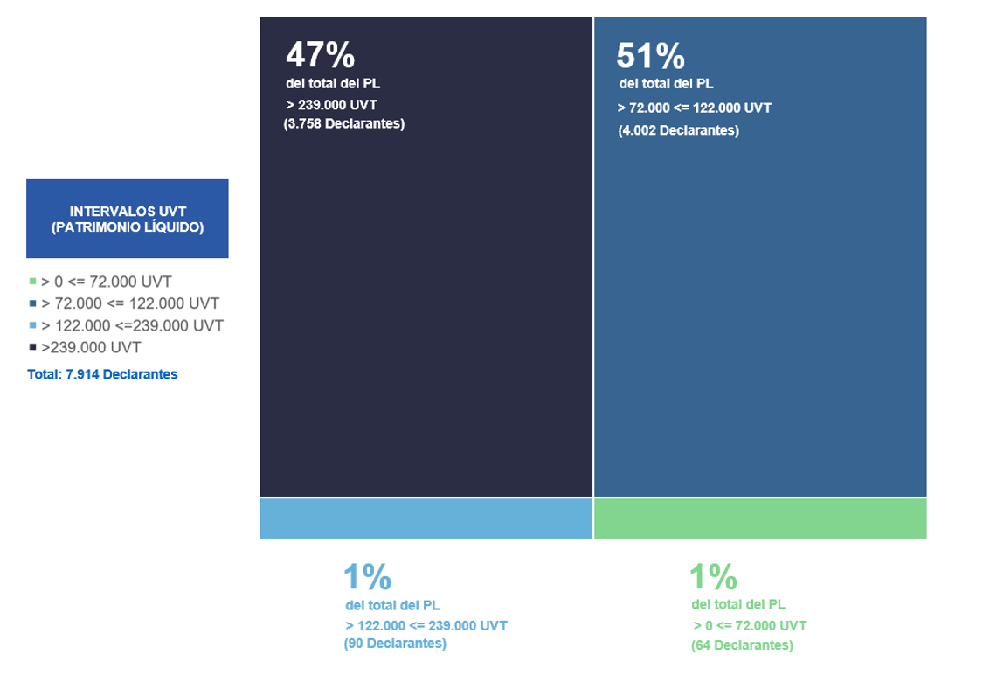
47%
51%

del total del PL
del total del PL
> 239.000 UVT
> 72.000 <= 122.000 UVT
(3.758 Declarantes)
(4.002 Declarantes)

1/ La información aquí presentada hace referencia a la contenida en las declaraciones del Impuesto al Patrimonio (F-420).
2/ Intervalos en Unidades de Valor Tributario (UVT) de conformidad con las tarifas dispuestas en la Ley 2277 de 2022.
3/ Artículo 583. Reserva de la declaración. La información tributaria respecto de las bases gravables y la determinación privada de los impuestos que figuren en las declaraciones tributarias, tendrá el carácter de información reservada; por consiguiente, los funcionarios de la Dirección General de Impuestos Nacionales sólo podrán utilizarla para el control, recaudo, determinación, discusión y administración de los impuestos y para efectos de informaciones impersonales de estadística (Fuente: Decreto 624 de 1989, Estatuto Tributario).
4/ El tamaño de la gráfica representa el total del Patrimonio Líquido de los declarantes del Impuesto al Patrimonio en la vigencia 2021. Cada rectángulo dentro de la gráfica es proporcional al Patrimonio Líquido Ajustado de cada Intervalo en UVT de las tarifas del Impuesto al Patrimonio.
Fuente: Declaraciones del Impuesto al Patrimonio (F-420). Año gravable 2021. Análisis de Operaciones. CETCE. SEE. DGEA. DIAN.
Elaboró: Coordinación de Estadística Tributaria y de Comercio Exterior de la Subdirección de Estudios Económicos. DGEA. DIAN.
Fecha de corte de información: Marzo 11 de 2024.
Fecha de publicación: Abril de 2024.

Formulario
 | Volver al índice
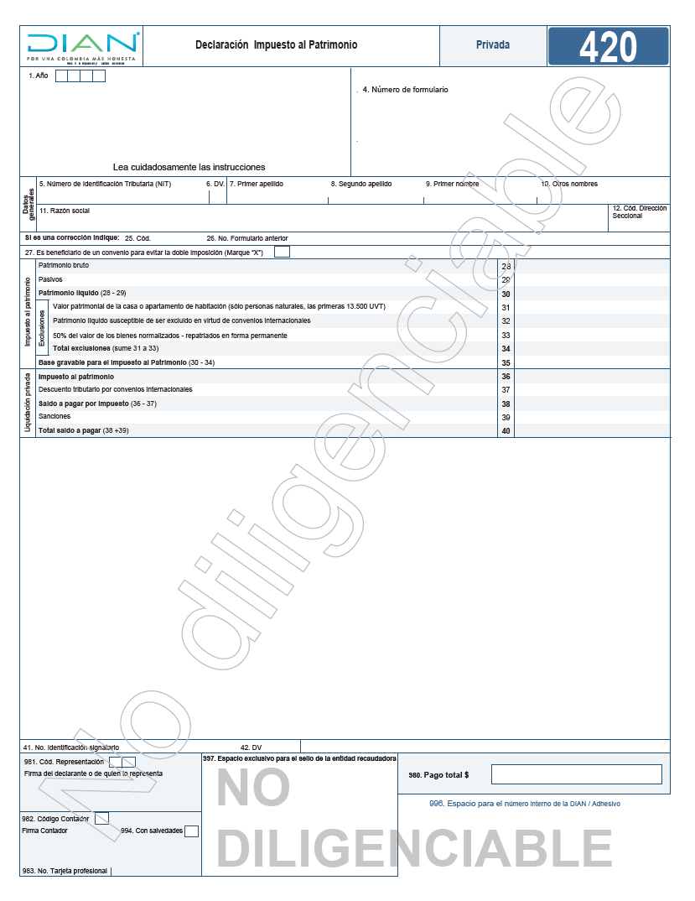

Fuente: DIAN. Disponible en https://www.dian.gov.co/atencionciudadano/formulariosinstructivos/Formularios/2021/Formulario_420_2021.pdf

